Sheet1
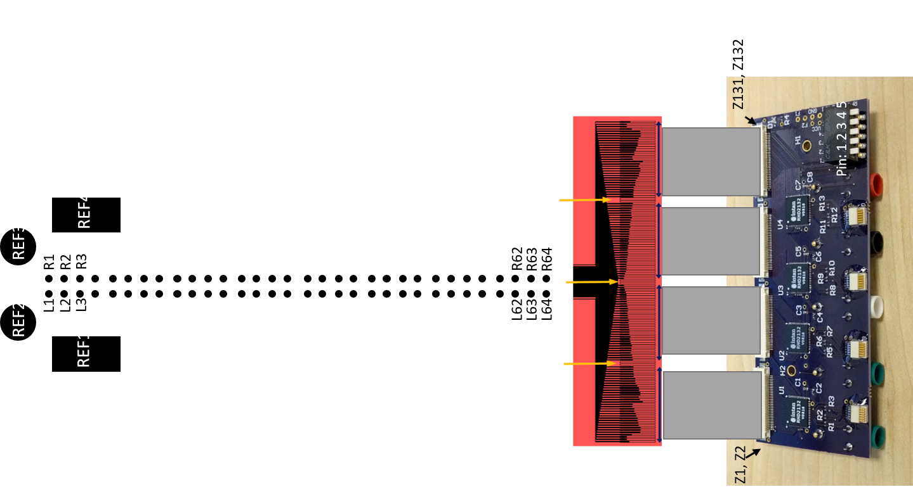
Software | ZIF# | Electrode | Notes
 | Z1 | REF1 | RefSwitch: Position 1 Down
 | Z2 | REF2 | RefSwitch: Position 2 Down
A-000 | Z3 | L1 or CH1 | AuxSwitch: Position 1 Down (CH1) or Up (L1)
A-001 | Z4 | L2 or CH2 | AuxSwitch: Position 1 Down (CH2) or Up (L2)
A-002 | Z5 | L3
A-003 | Z6 | L4
A-004 | Z7 | L5
A-005 | Z8 | L6
A-006 | Z9 | L7
A-007 | Z10 | L8
A-008 | Z11 | L9
A-009 | Z12 | L10
A-010 | Z13 | L11
A-011 | Z14 | L12
A-012 | Z15 | L13
A-013 | Z16 | L14
A-014 | Z17 | L15
A-015 | Z18 | L16
A-016 | Z19 | L17
A-017 | Z20 | L18
A-018 | Z21 | L19
A-019 | Z22 | L20
A-020 | Z23 | L21
A-021 | Z24 | L22
A-022 | Z25 | L23
A-023 | Z26 | L24
A-024 | Z27 | L25
A-025 | Z28 | L26
A-026 | Z29 | L27
A-027 | Z30 | L28
A-028 | Z31 | L29
A-029 | Z32 | L30
A-030 | Z33 | L31
A-031 | Z34 | L32
B-000 | Z35 | L33
B-001 | Z36 | L34
B-002 | Z37 | L35
B-003 | Z38 | L36
B-004 | Z39 | L37
B-005 | Z40 | L38
B-006 | Z41 | L39
B-007 | Z42 | L40
B-008 | Z43 | L41
B-009 | Z44 | L42
B-010 | Z45 | L43
B-011 | Z46 | L44
B-012 | Z47 | L45
B-013 | Z48 | L46
B-014 | Z49 | L47
B-015 | Z50 | L48
B-016 | Z51 | L49
B-017 | Z52 | L50
B-018 | Z53 | L51
B-019 | Z54 | L52
B-020 | Z55 | L53
B-021 | Z56 | L54
B-022 | Z57 | L55
B-023 | Z58 | L56
B-024 | Z59 | L57
B-025 | Z60 | L58
B-026 | Z61 | L59
B-027 | Z62 | L60
B-028 | Z63 | L61
B-029 | Z64 | L62
B-030 | Z65 | L63
B-031 | Z66 | L64
C-000 | Z67 | R64
C-001 | Z68 | R63
C-002 | Z69 | R62
C-003 | Z70 | R61
C-004 | Z71 | R60
C-005 | Z72 | R59
C-006 | Z73 | R58
C-007 | Z74 | R57
C-008 | Z75 | R56
C-009 | Z76 | R55
C-010 | Z77 | R54
C-011 | Z78 | R53
C-012 | Z79 | R52
C-013 | Z80 | R51
C-014 | Z81 | R50
C-015 | Z82 | R49
C-016 | Z83 | R48
C-017 | Z84 | R47
C-018 | Z85 | R46
C-019 | Z86 | R45
C-020 | Z87 | R44
C-021 | Z88 | R43
C-022 | Z89 | R42
C-023 | Z90 | R41
C-024 | Z91 | R40
C-025 | Z92 | R39
C-026 | Z93 | R38
C-027 | Z94 | R37
C-028 | Z95 | R36
C-029 | Z96 | R35
C-030 | Z97 | R34
C-031 | Z98 | R33
D-000 | Z99 | R32
D-001 | Z100 | R31
D-002 | Z101 | R30
D-003 | Z102 | R29
D-004 | Z103 | R28
D-005 | Z104 | R27
D-006 | Z105 | R26
D-007 | Z106 | R25
D-008 | Z107 | R24
D-009 | Z108 | R23
D-010 | Z109 | R22
D-011 | Z110 | R21
D-012 | Z111 | R20
D-013 | Z112 | R19
D-014 | Z113 | R18
D-015 | Z114 | R17
D-016 | Z115 | R16
D-017 | Z116 | R15
D-018 | Z117 | R14
D-019 | Z118 | R13
D-020 | Z119 | R12
D-021 | Z120 | R11
D-022 | Z121 | R10
D-023 | Z122 | R9
D-024 | Z123 | R8
D-025 | Z124 | R7
D-026 | Z125 | R6
D-027 | Z126 | R5
D-028 | Z127 | R4
D-029 | Z128 | R3
D-030 | Z129 | R2
D-031 | Z130 | R1
 | Z131 | REF3 | RefSwitch: Position 3 Down
 | Z132 | REF4 | RefSwitch: Position 4 Down

